Sheet2
售后问题反馈统计表 |  |  |  |  |  |  |  |  |  |  | 备注：黑色部分为您反馈问题必填项，蓝色部分为我公司反馈信息哦
序号 | 功能归属 | 功能模块 | 当前缺陷问题描述 | 应实现的效果 | 备注截图 | 提出时间 | 反馈问题类型 | bug等级 | 测试验证结果 | 解决时间
2 | 后台 | 库存管理 | 每页都存在空白 | 每条数据依次排列 |  | 2018-07-20 | BUG | 微小 | bug，开始为前面几页每页都有空白数据存在，多刷新几次，只有首页才会出现空白数据 | 药品ID没对上，才会出现空白
3 | 前端 | 帮助中心 | 标题显示不全 | 标题自适应显示完全 |  | 2018-07-20 | 优化 |  | 如果标题中有引号，标题与箭头符号间距太小 | OK
4 | 后台 | 帮助中心 | 上传图片占满编辑框 | 图片大小适中不影响输入 | 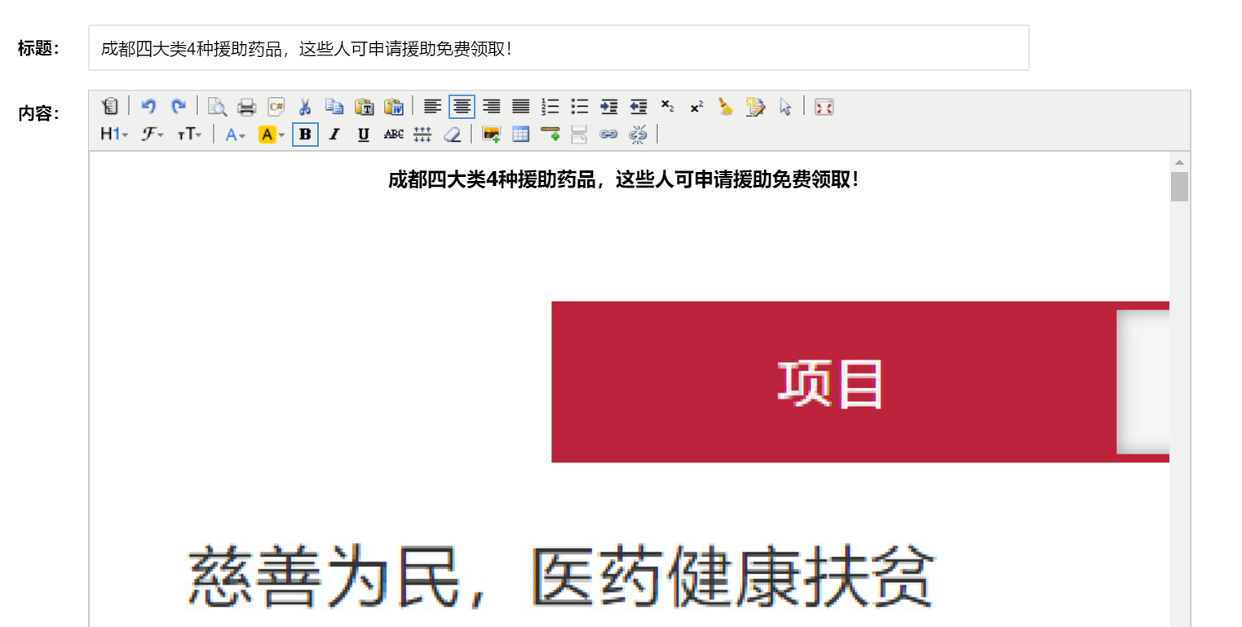 | 2018-07-20 | 优化 |  |  | 这个没办法解决
6
7
8
9
10
11
12
13
14
15
16
17
18
19
20
21
22
23
24
25
26
27
28
29
30
31
32
33
34
35
36
37
38
39
40
41
42
43
44
45
46
47
48
49
50
51
52
53
54
55
56
57
58
59
60
61
62
63
64
65
66
67
68
69
70
71
72
73
74
75
76
77
78
79
80
81
82
83
84
85
86
87
88
89
90
91
92
93
94
95
96
97
98

